Feuil2
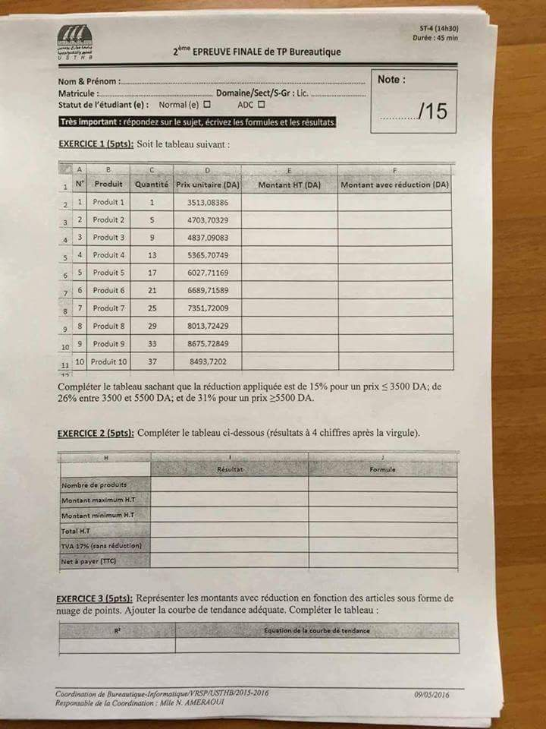
1 | Produit 1 | 1 | 3513.08386 | 3513.08386 | 3513.08386 |  |  | Formule
2 | Produit 2 | 5 | 4703.70329 | 23518.51645 | 16227.776351 | Nombre de produits | 190 | Somme(C1:C10 )
3 | Produit 3 | 9 | 4837.09083 | 43533.81747 | 30038.334054 | Montant Max H,T | 314267.6474 | Max(E1:E10)
4 | Produit 4 | 13 | 5365.70749 | 69754.19737 | 48130.396185 | Montant Min H,T | 3513.08386 | Min(E1:E10)
5 | Produit 5 | 17 | 6027.71169 | 102471.09873 | 70705.058124 | Total H,T | 1399438.4418 | Somme(E1:E10 )
6 | Produit 6 | 21 | 6689.71589 | 140484.03369 | 96933.983246 | TVA 17% | 237904.53511 | Total Ht*17%
7 | Produit 7 | 25 | 7351.72009 | 183793.00225 | 126817.17155 | Net a Payer | 1637342.9769 | Total Ht+Tva
8 | Produit 8 | 29 | 8013.72429 | 232398.00441 | 160354.62304
9 | Produit 9 | 33 | 8657.72849 | 285705.04017 | 197136.47772
10 | Produit 10 | 37 | 8493.7202 | 314267.6474 | 216844.67671

 |  |  |  |  |  |  | R² = | Equation de la courbe
 |  |  |  |  |  |  | 0.977 | y = 24850x - 40004

